Worksheet
 | Alklima B.V.
 | Van Hennaertweg 29
 | 2952 CA Alblasserdam
 | NEDERLAND
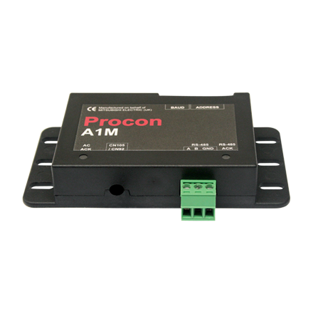
Code | ME-MONITORING-0219
Product | Procon A1M AtW-AtA

Elektrische gegevens
Naam |  | Waarde | Eenheid
Voedingsspanning |  | 12 | V

Uitvoering & werking
Naam |  | Waarde | Eenheid
Met aanvoervoeler |  | Nee
Met buitenvoeler |  | Nee
Met ruimtevoeler |  | Nee
Met tijdschakelklok |  | Nee
Met display |  | Nee

Overige gegevens
Naam |  | Waarde | Eenheid
Communicatiebus |  | RS-485
Communicatieprotocol |  | Modbus
Zelfstandig werkend |  | Nee
Ketelregeling |  | Nee
Groepenregeling |  | Nee
Luchtbehandelingsregeling |  | Nee
Tapwaterregeling |  | Nee
Split-unit regeling |  | Nee
Luchtgordijnregeling |  | Nee
Warmtepompregeling |  | Ja
Luchtverwarmer |  | Nee
Luchtkoeler |  | Nee
Luchtbevochtiger |  | Nee
Luchtnaverwarmer |  | Nee
Boilerwisselklepregeling |  | Nee
Afzuigventilatorregeling |  | Nee

